Лист1
Спортивные тренажеры, инвентарь для силовых тренировок. Уличные тренажеры. Оборудование для воркаута и кроссфита Тел: 8 (4242) 39-26-29 E-mail: info@mirecos.ru

№ | НАИМЕНОВАНИЕ ТОВАРА | ОПИСАНИЕ ТОВАРА | ИЗОБРАЖЕНИЕ | ЦЕНА ОПТОВАЯ (руб)

ТРЕНАЖЕРЫ ГРУЗОБЛОЧНЫЕ

1 | IK 01 Блочная рама | Длина - не более 780 мм, Ширина - не более 840 мм, Высота - не более 2265 мм, Общий вес - не более 155 кг Макс. нагрузка - не более 150 кг Цвет: белый, по желанию серый или черный |  | 38,600

2 | IK 01-60 Блочная рама, стек 60 кг | Длина - не более 780 мм, Ширина - не более 840 мм, Высота - не более 2265 мм, Общий вес - не более 155 кг Макс. нагрузка - не более 150 кг Цвет: белый, по желанию серый или черный |  | 36,950

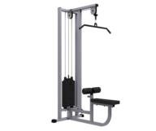
3 | IK 02 Верхняя тяга | Длина, не более, мм - 1420 Ширина, не более, мм - 980 Высота, не более, мм - 2265 Вес, не более, кг - 160 Макс.нагрузка, не более, кг - 150 Цвет: белый, по желанию серый или черный |  | 42,063

4 | IK 03 Кроссовер на основе реабилитационной рамы | Длина, не более, мм - 2730 Ширина, не более, мм - 590 Высота, не более, мм - 2255 Вес, не более, кг- 280 Макс.нагрузка, не более, кг- 300 Цвет: белый, по желанию серый или черный | 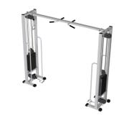 с | 61,000

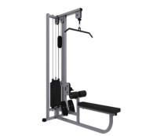
5 | IK 04 Тяга сверху, к поясу | Длина, не более, мм - 1970 Ширина, не более, мм - 840 Высота, не более, мм - 2265 Вес, не более, кг - 185 Макс.нагрузка, не более, кг - 150 Цвет: белый, по желанию серый или черный |  | 49,028

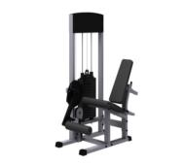
6 | IK 05 Разгибание ног сидя | Длина, не более, мм - 1390 Ширина, не более, мм - 890 Высота, не более, мм - 1675 Вес, не более, кг - 170 Макс.нагрузка, не более, кг - 150 Цвет: белый, по желанию серый или черный |  | 49,973

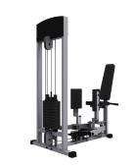
7 | IK 06 Сведение-разведение ног | Длина, не более, мм - 1615 Ширина, не более, мм - 1470 Высота, не более, мм - 1675 Вес, не более, кг - 173 Макс.нагрузка, не более, кг - 100 Цвет: белый, по желанию серый или черный |  | 55,548

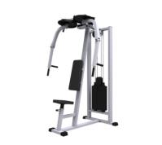
8 | IK 08 Баттерфляй - Задние дельты | Длина, не более, мм - 1150 Ширина, не более, мм - 1230 Высота, не более, мм - 2190 Вес, не более, кг - 180 Макс.нагрузка, не более, кг – 100 Цвет: белый, по желанию серый или черный |  | 51,933

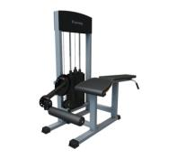
9 | IK 10 Сгибание ног лежа | Длина, не более, мм - 1680 Ширина, не более, мм - 845 Высота, не более, мм - 1705 Вес, не более, кг - 180 Макс.нагрузка, не более, кг – 150 Цвет: белый, по желанию серый или черный |  | 48,289

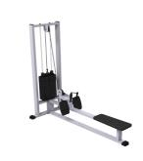
10 | IK 11 Горизонтальная тяга | Длина, не более, мм - 1880 Ширина, не более, мм - 840 Высота, не более, мм - 2255 Вес, не более, кг - 165 Макс.нагрузка, не более, кг - 150 Цвет: белый, по желанию серый или черный |  | 44,942

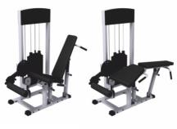
11 | IK 12 Сгибание разгибание ног 2в1 | Длина, не более, мм - 1755 Ширина, не более, мм - 875 Высота, не более, мм - 1680 Вес, не более, кг -195 Макс.нагрузка, не более, кг - 150 Цвет: белый, по желанию серый или черный |  | 68,547

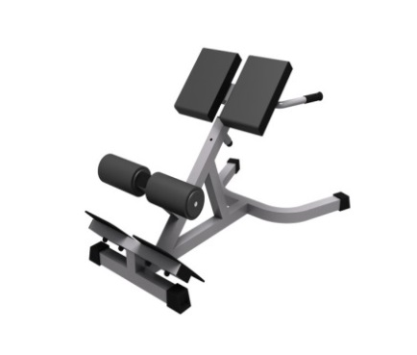


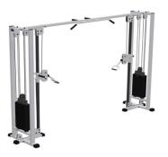
12 | IK 13 Кроссовер на основе блочной рамы | Длина, не более, мм - 3830; Ширина, не более, мм - 840; Высота, не более, мм - 2255; Вес, не более, кг-320; Макс.нагрузка, не более, кг-300 Цвет: белый, по желанию серый или черный |  | 74,750

13 | IK 21 Тренажер домашний (Мультистанция) | Длина: 2090мм Ширина: 1155 мм Высота: 1665 мм Груз пластиковый: m= 4,7 кг 10 шт | 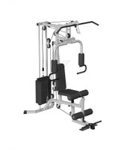 | 29,000

16 | IK 24 Реабилитационный домашний тренажер УНИВЕРСАЛ 450 | Длина, не более, мм – 490 Ширина,не более,мм – 275 Высота, не более, мм – 2185 Вес, не более, кг – 26 кг + груза |  | 15,700

17 | IK 25 Домашний тренажер УЛЬТРАУНИВЕРСАЛ (102*275*2185) | Длина, не более, мм – 1020 Ширина,не более,мм – 275 Высота, не более, мм – 2185 Вес, не более, кг – 36 кг |  | 9,770

ТРЕНАЖЕРЫ СО СВОБОДНЫМИ ВЕСАМИ

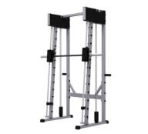
1 | IK 305 Машина Смитта с противовесом | Длина, не более, мм - 1050 Ширина, не более, мм - 2100 Высота, не более, мм -2200 Вес, не более, кг - 175 Макс. нагрузка, не более, кг - 450 Цвет: белый, по желанию серый или черный |  | 56,557

2 | IK 307 Голень станок сидя | Длина, не более, мм - 1400 Ширина, не более, мм - 540 Высота, не более, мм - 960 Вес, не более, кг - 26 Макс. нагрузка, не более, кг - 200 Цвет: белый, по желанию серый или черный |  | 20,290
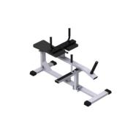

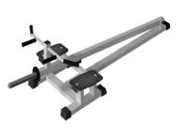
3 | IK 308 Т-тяга | Длина, не более, мм - 2240 Ширина, не более, мм - 820 Высота, не более, мм - 510 Вес, не более, кг - 30 Макс. нагрузка, не более, кг - 300 Цвет: белый, по желанию серый или черный |  | 16,850

4 | IK 312 Жим ногами на свободных весах | Длина, не более, мм - 2290 Ширина, не более, мм - 1540 Высота, не более, мм -1390 Вес, не более, кг - 175 Макс. нагрузка, не более, кг - 600 Цвет: белый, по желанию серый или черный | 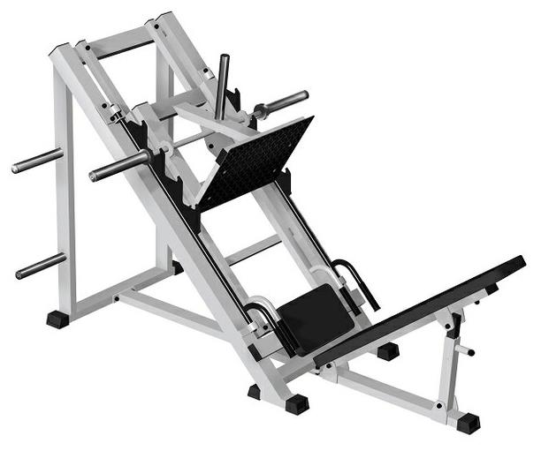 | 53,591

5 | IK 313 Гакк машина | Длина, не более, мм -870 Ширина, не более, мм -2215 Высота, не более, мм - 1410 Вес, не более, кг -170 Макс. нагрузка, не более, кг - 500 Цвет: белый, по желанию серый или черный |  | 54,837
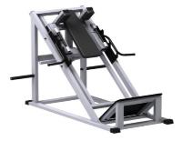

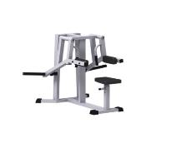
6 | IK 316 Дельта - машина | Длина, не более, мм - 1250 Ширина, не более, мм - 1230 Высота, не более, мм - 1050 Вес, не более, кг - 45 Макс. нагрузка, не более, кг - 200 Цвет: белый, по желанию серый или черный |  | 31,158

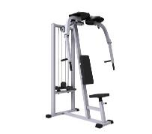
7 | IK 317 Баттерфляй - задние дельты, свободный вес | Длина, не более, мм -1430 Ширина, не более, мм -1200 Высота, не более, мм - 2190 Вес, не более, кг -100 Макс.нагрузка, не более, кг -150 Цвет: белый, по желанию серый или черный |  | 31,158

8 | IK 320 Рычажная тяга | Длина, не более, мм - 1400 Ширина, не более, мм -920 Высота, не более, мм - 1135 Вес, не более, кг - 87 Макс.нагрузка, не более, кг - 300 Цвет: белый, по желанию серый или черный | 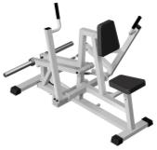 | 39,655

ТРЕНАЖЕРЫ ПОД СОБСТВЕННЫМ ВЕСОМ

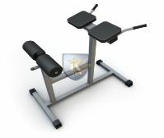
1 | IK 301 Гиперэкстензия горизонтальная | Длина, не более, мм - 1110 Ширина, не более, мм - 640 Высота, не более, мм - 980 Вес, не более, кг - 15 Макс. нагрузка, не более, кг - 150 Цвет: белый, по желанию серый или черный |  | 12,214

2 | IK 302 Гиперэкстензия 45 градусов | Длина, не более, мм - 1200 Ширина, не более, мм - 780 Высота, не более, мм - 680 Вес, не более, кг -20 Макс. нагрузка, не более, кг - 150 Цвет: белый, по желанию серый или черный |  | 12,251
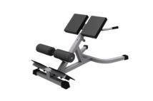

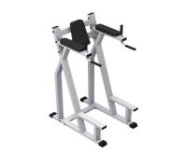
4 | IK 304 Пресс-брусья | Длина, не более, мм - 1035 Ширина, не более, мм - 710 Высота, не более, мм - 1750 Вес, не более, кг - 60 Макс. нагрузка, не более, кг - 200 Цвет: белый, по желанию серый или черный |  | 14,682

5 | IK 306 Римский стул | Длина, не более, мм - 1430 Ширина, не более, мм - 580 Высота, не более, мм - 1080 Вес, не более, кг - 25 Макс. нагрузка, не более, кг -150 Цвет: белый, по желанию серый или черный | 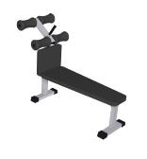 | 11,329

6 | IK 309 Шведская стенка | Длина, не более, мм- 815 Ширина, не более, мм - 105 Высота, не более, мм -3305 Вес, не более, кг -50 Макс. нагрузка, не более, кг -100 | 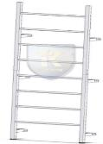 | 4,315

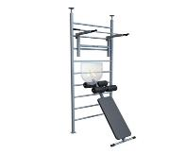
7 | IK 310 Шведская стенка с навесным оборудованием | Длина, не более, мм-1900 Ширина, не более, мм-1160 Высота, не более, мм -2210 Вес, не более, кг-65 Макс. нагрузка, не более, кг-150 |  | 11,304

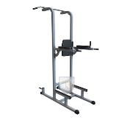
8 | IK 311 Пресс-брусья | Длина, не более, мм-1380 Ширина, не более, мм-1140 Высота, не более, мм- 2340 Вес, не более, кг-70 Макс. нагрузка, не более, кг-150 |  | 15,504

9 | IK 314 Шведская стенка (детская) с турником | Длина, не более, мм- 590 Ширина, не более, мм- 930 Высота, не более, мм - 2210 Вес, не более, кг- 24 Макс. нагрузка, не более, кг-80 | 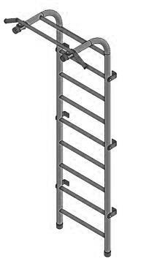 | 9,347

10 | IK 315 Брусья раздвижные | Длина, не более, мм-1040 Ширина, не более, мм-1100 Высота, не более, мм -1500 Вес, не более, кг- 48 Макс. нагрузка, не более, кг-150 | 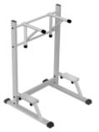 | 14,332

11 | IK 319 Шведская стенка с турником | Длина, не более, мм - 880 Ширина, не более, мм - 760 Высота, не более, мм - 2260 Вес, не более, кг - 35 Макс.нагрузка, не более, кг - 150 Цвет: белый, по желанию серый или черный |  | 7,720

СКАМЬИ ДЛЯ ЖИМА, УНИВЕРСАЛЬНЫЕ И ДЛЯ ПРЕССА

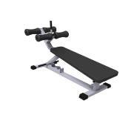
1 | IK 102 Скамья для пресса регулируемая | Длина, не более, мм - 1570 Ширина, не более, мм - 585 Высота, не более, мм - 990 Вес, не более, кг - 30 Макс. нагрузка, не более, кг - 300 Цвет: белый, по желанию серый или черный |  | 12,462

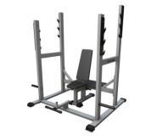
2 | IK 103 Скамья для жима сидя | Длина, не более, мм - 1310 Ширина, не более, мм - 1200 Высота, не более, мм - 1750 Вес, не более, кг - 85 Макс. нагрузка, не более, кг - 300 Цвет: белый, по желанию серый или черный |  | 18,508

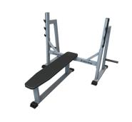
3 | IK 104 Скамья для жима лежа | Длина, не более, мм - 1700 Ширина, не более, мм - 1810 Высота, не более, мм - 1230 Вес, не более, кг - 65 Макс. нагрузка, не более, кг - 300 Цвет: белый, по желанию серый или черный |  | 14,966

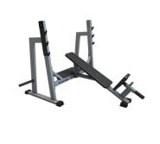
4 | IK 105 Наклонная скамья для жима лежа со стойками | Длина, не более, мм - 1690 Ширина, не более, мм - 1810 Высота, не более, мм - 1290 Вес, не более, кг - 60 Макс. нагрузка, не более, кг - 300 Цвет: белый, по желанию серый или черный |  | 18,127

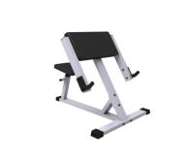
5 | IK 106 Скамья Скотта | Характеристики: Длина, не более, мм - 1120 Ширина, не более, мм - 840 Высота, не более, мм - 990 Вес, не более, кг - 25 Макс. нагрузка, не более, кг - 300 Цвет: белый, по желанию серый или черный |  | 11,669

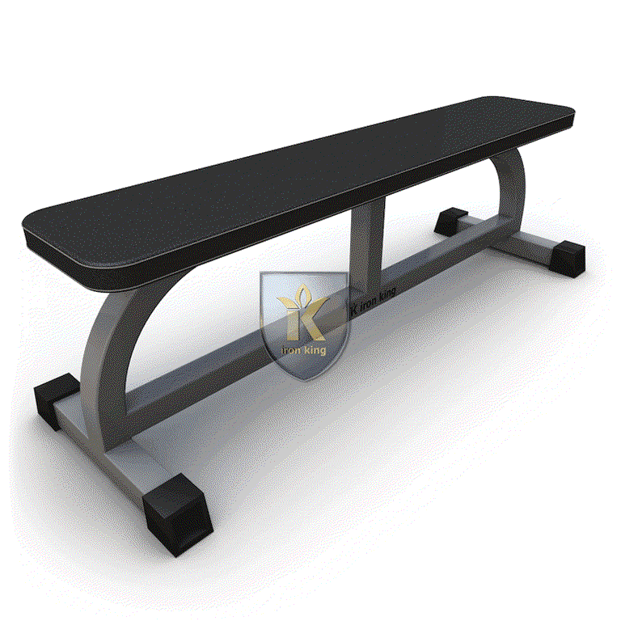
6 | IK 107 Скамья горизонтальная | Длина, не более, мм-1300 Ширина, не более, мм-400 Высота, не более, мм-460 Вес, не более, кг-25 Макс. нагрузка, не более, кг-300 |  | 6,232

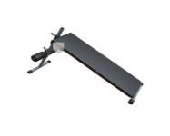
7 | IK 108 Скамья для пресса и спины | Длина, не более, мм - 1620 Ширина, не более, мм - 520 Высота, не более, мм - 920 Вес, не более, кг - 20 Макс. нагрузка, не более, кг - 200 Максимальная нагрузка - 150кг |  | 7,365

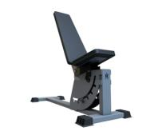
8 | IK 109 Скамья универсальная | Длина, не более, мм - 1200 Ширина, не более, мм - 440 Высота, не более, мм - 870 Вес, не более, кг - 50 Макс. нагрузка, не более, кг - 250 |  | 12,451

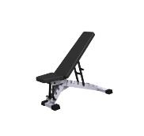
9 | IK 110 Скамья с изменяемым углом наклона спинки | Длина, не более, мм - 1160 Ширина, не более, мм - 540 Высота, не более, мм - 750 Вес, не более, кг - 20 Макс. нагрузка, не более, кг - 300 Цвет: белый, по желанию серый или черный |  | 13,596

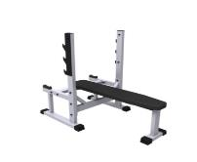
10 | IK 111 Скамья для французского жима | Длина, не более, мм - 1440 Ширина, не более, мм - 890 Высота, не более, мм - 1210 Вес, не более, кг - 40 Макс. нагрузка, не более, кг - 300 Цвет: белый, по желанию серый или черный |  | 15,861

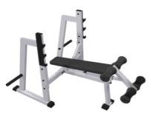
11 | IK 112 Скамья для жима лежа под отрицательным углом наклона | Длина, не более, мм - 1810 Ширина, не более, мм - 1660 Высота, не более, мм - 1210 Вес, не более, кг - 70 Макс. нагрузка, не более, кг - 300 Цвет: белый, по желанию серый или черный |  | 16,965

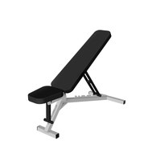
12 | IK115 Скамья с изменяемым наклоном спинки (эконом) | Профиль - 40х40х2 мм Длина, не более, мм - 1160 Ширина, не более, мм - 540 Высота, не более, мм - 750 Макс. нагрузка, не более, кг - 120 Цвет: белый, по желанию серый или черный |  | 6,699

СТАНЫ ДЛЯ ПРИСЕДАНИЙ IRON KING

1 | IK 205 Стан для приседаний | Длина, не более, мм - 1340 Ширина, не более, мм - 1815 Высота, не более, мм - 1780 Вес, не более, кг - 70 Макс. нагрузка, не более, кг -500 Цвет: белый, по желанию серый или черный | 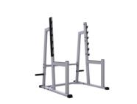 | 18,456

2 | IK 206 Стойка для жима лежа и приседаний | Длина, не более,мм – 570 Ширина, не более, мм – 1400 Высота, не более, мм – 1000 Общий вес,не более,кг – 20 Макс. нагрузка, не более, кг- 300 Цвет: белый, по желанию серый или черный | 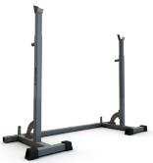 | 6,729

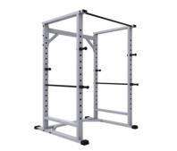
3 | IK 303 Силовая рама | Длина, не более, мм - 1310 Ширина, не более, мм - 1260 Высота, не более, мм -2085 Вес, не более, кг - 130 Макс. нагрузка, не более, кг - 700 Цвет: белый, по желанию серый или черный |  | 20,829

СТОЙКИ ДЛЯ ГАНТЕЛЕЙ, ДИСКОВ, ГРИФОВ

1 | IK 201 Стойка для дисков | Длина, не более, мм - 810 Ширина, не более, мм - 670 Высота, не более, мм - 950 Вес, не более, кг -25 Макс. нагрузка, не более, кг - 400 Цвет: белый, по желанию серый или черный | 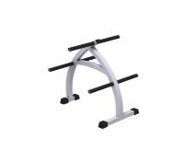 | 6,551

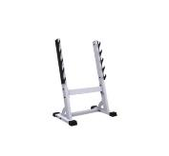
2 | IK 202 Стойка для грифов | Длина, не более, мм - 540 Ширина, не более, мм - 810 Высота, не более, мм - 1210 Вес, не более, кг - 20 Макс. нагрузка, не более, кг - 150 Цвет: белый, по желанию серый или черный |  | 9,309

3 | IK 203 Стойка для профессиональных гантелей 2-х ярусная на 10 пар | Длина, не более, мм - 2180 Ширина, не более, мм - 640 Высота, не более, мм - 700 Вес, не более, кг - 50 Макс. нагрузка, не более, кг - 500 Цвет: белый, по желанию серый или черный | 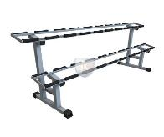 | 10,169

4 | IK 204 Стойка для профессиональных гантелей вертикальная на 7 пар | Длина, не более, мм - 440 Ширина, не более, мм - 470 Высота, не более, мм - 1550 Вес, не более, кг - 25 Макс. нагрузка, не более, кг - 200 Общий вес - 15кг Цвет: белый, по желанию серый или черный | 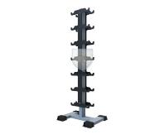 | 8,101

5 | IK 207 Стойка для дисков диаметром 26 мм | Длина, не более,мм - 640 Ширина, не более, мм - 670 Высота, не более, мм - 1110 Общий вес , не более, кг- 18 кг Макс. нагрузка, не более, кг-300 Цвет: белый, по желанию серый или черный |  | 2,778

6 | IK 208 Стойка для грифов и дисков диаметром 26мм. | Длина, не более,мм - 640 Ширина, не более, мм - 670 Высота, не более, мм - 1110 Общий вес , не более, кг- 18 кг Макс. нагрузка, не более, кг-300 Цвет: белый, по желанию серый или черный |  | 3,464

7 | IK 209 Стойка для профессиональных гантелей 3-х ярусная на 12 пар | Длина, не более, мм - 1740 Ширина, не более, мм - 890 Высота, не более, мм - 990 Вес, не более, кг - 50 Макс. нагрузка, не более, кг - 500 Цвет: белый, по желанию серый или черный |  | 15,579

8 | IK 210 Стойка для литых гантель 12 пар | Длина, не более, мм - 440 Ширина, не более, мм - 460 Высота, не более, мм - 1650 Вес, не более, кг - 24 Макс. нагрузка, не более, кг - 200 Цвет: белый, по желанию серый или черный |  | 8,712


9 | IK 211 Стойка для хранения дисков 51мм (9 мест) | Длина, не более, мм - 1320 Ширина, не более, мм - 670 Высота, не более, мм - 1400 Вес, не более, кг - 25 Макс. нагрузка, не более, кг - 550 Цвет: белый, по желанию серый или черный |  | 11,217

10 | IK 212 Стойка для грифов гантельных | Длина, не более, мм - 340 Ширина, не более, мм - 280 Высота, не более, мм - 370 Вес, не более, кг - 12 Макс. нагрузка, не более, кг - 50 Цвет: белый, по желанию серый или черный |  | 3,116

11 | IK 213 Стойка для профессиональных гантель на 12 пар горизонтальная | Длина, не более, мм - 2650 Ширина, не более, мм - 640 Высота, не более, мм - 700 Вес, не более, кг - 50 Макс. нагрузка, не более, кг - 500 Цвет: белый, по желанию серый или черный |  | 12,307

12 | IK 214 Стойка для профессиональных гантель на 15 пар горизонтальная | Длина, не более, мм - 3280 Ширина, не более, мм - 640 Высота, не более, мм - 700 Вес, не более, кг - 65 Макс. нагрузка, не более, кг - 600 Цвет: белый, по желанию серый или черный |  | 13,186

13 | IK 215 Стойка для профессиональных гантелей 3х ярусная на 18 пар | Длина, не более, мм - 2620 Ширина, не более, мм - 890 Высота, не более, мм - 1000 Вес, не более, кг - 95 Макс. нагрузка, не более, кг - 600 Цвет: белый, по желанию серый или черный |  | 14,877

14 | IK 216 Cтойка для литых гантелей на 9 пар | Длина, не более, мм - 820 Ширина, не более, мм - 640 Высота, не более, мм - 1210 Вес, не более, кг - 20 Макс. нагрузка, не более, кг - 200 Цвет: белый, по желанию серый или черный |  | 3,677

15 | IK 217 Стойка для гексоганальных гантель на 6 пар | Длина, не более, мм - 640 Ширина, не более, мм - 820 Высота, не более, мм - 960 Вес, не более, кг - 16 Макс. нагрузка, не более, кг - 200 Цвет: белый, по желанию серый или черный |  | 3,365

16 | IK 218 Стойка для гирь на 10 шт | Длина, не более, мм - 1210 Ширина, не более, мм - 640 Высота, не более, мм - 645 Вес, не более, кг - 45 Макс. нагрузка, не более, кг - 200 Цвет: белый, по желанию серый или черный |  | 6,417

17 | IK 219 Стойка для медболов на 12 шт | Длина, не более, мм - 1400 Ширина, не более, мм - 840 Высота, не более, мм - 1420 Вес, не более, кг - 43 Макс. нагрузка, не более, кг - 200 Цвет: белый, по желанию серый или черный |  | 7,179

18 | IK 218 Стойка для гирь на 10 шт | Длина, не более, мм - 1210 Ширина, не более, мм - 640 Высота, не более, мм - 645 Вес, не более, кг - 45 Макс. нагрузка, не более, кг - 200 Цвет: белый, по желанию серый или черный |  | 6,417

19 | IK 224 Стойка для гексоганальных гантелей двухярусная |  |  | 10,571

20 | IK 225 Стойка для гексоганальных гантелей "Ёлочка" |  |  | 3,836

СОПУТСТВУЮЩИЕ ТОВАРЫ ДЛЯ ТРЕНАЖЕРОВ И ТРЕНАЖЕРНЫХ ЗАЛОВ

РЕЗИНОВОЕ ПОКРЫТИЕ

4 | CR 91 Плитка из резиновой крошки, Бордо 500х500х40 мм, 1 шт. | Материал: 90% резиновая крошка Цвет: бордо Размеры: 500х500х40 мм Температура: +60(гр) С ... -45(гр) С Плотность: 850 кг/м3 - Standard Морозоустойчивость: 20 циклов - 20(гр) С |  | 373

5 | CR 92 Плитка из резиновой крошки, Зелень 500х500х40 мм, 1 шт. | Материал: 90% резиновая крошка Цвет: зелень Размеры: 500х500х40 мм Температура: +60(гр) С ... -45(гр) С Плотность: 850 кг/м3 - Standard Морозоустойчивость: 20 циклов - 20(гр) С |  | 373

6 | CR 93 Плитка из резиновой крошки, Бордо 500х500х30 мм, 1 шт. | Материал: 90% резиновая крошка Цвет: бордо Размеры: 500х500х30 мм Температура: +60(гр) С ... -45(гр) С Плотность: 850 кг/м3 - Standard Морозоустойчивость: 20 циклов - 20(гр) С |  | 335

7 | CR 94 Плитка из резиновой крошки, Зелень 500х500х30 мм, 1 шт. | Материал: 90% резиновая крошка Цвет: зелень Размеры: 500х500х30 мм Температура: +60(гр) С ... -45(гр) С Плотность: 850 кг/м3 - Standard Морозоустойчивость: 20 циклов - 20(гр) С |  | 335

8 | CR 95 Плитка из резиновой крошки, Подложка 500х500х30 мм, 1 шт. | Материал: резиновая крошка Размеры: 500х500х30 мм |  | 258

9 | CR 96 Бордюр из резиновой крошки, Бордо 500х260х58 мм, 1 шт. | Материал: резиновая крошка Цвет: бордо Размеры: 500х260х58 мм |  | 309

10 | CR 97 Бордюр из резиновой крошки, Зелень 500х260х58 мм, 1 шт. | Материал: резиновая крошка Цвет: зелень Размеры: 500х260х58 мм |  | 309

БЛОЧНЫЕ РУЧКИ ДЛЯ ТРЕНАЖЕРОВ

1 | IK901 Блочная ручка для мышц спины, длинная с анатомическими хватами, хромированная с обрезининными наконечниками |  |  | 3,990

2 | IK902 Ручка одиночная анатомическая для тяги |  |  | 1,190

3 | IK903 Ручка для тяги прямая, короткая с обрезиненными наконечниками |  |  | 1,750

4 | IK904 Ручка для тяги за голову изогнутая с ограничителями |  |  | 2,650

5 | IK905 Ручка для тренировки трицепса |  |  | 3,040

6 | IK906 Ручка для тяги на трицепс и тяги к животу(средний параллельный хват) |  |  | 2,990

7 | IK907 Ручка для тяги закрытая, для прокачки мышцгруди и рук |  |  | 940

8 | IK908 Ручка блочная "паралельный хват" |  |  | 1,560

9 | IK909 Гибкая тяга-канат, для тренеровки мышц груди и рук |  |  | 940

10 | IK910 Ручка для тяги на трицепс V-образная |  |  | 1,590



11 | IK911 Ручка для тяги W-образная |  |  | 3,040

12 | IK912 Ручка для мышц спины параллельный хват 86 см. |  |  | 3,390

13 | IK913 Ручка для мышц спины узкий параллельный хват 60 см. |  |  | 2,790



14 | IK914 Тяга закрытая нейлоновая регулируемая |  |  | 1,750

МАНЖЕТЫ ДЛЯ СИЛОВОЙ ТЯГИ

1 | IK 611 Манжета на ногу для силовой тяги | Материал: кожа, сталь |  | 901

2 | IK 612 Манжета на руку для силовой тяги | Материал: кожа, сталь |  | 901

3 | IK 613 Цепь 1,2 м для блочной рамы |  |  | 510

ШВЕЙНАЯ ПРОДУКЦИЯ ДЛЯ СИЛОВЫХ ТРЕНИРОВОК

УТЯЖЕЛИТЕЛИ

1 | IK 600 Утяжелители для рук, пара | IK 600 - 0,5 кг. |  | 770
 |  | IK 600 - 1 кг. |  | 1,271
 |  | IK 600 - 1,5 кг. |  | 1,434
 |  | IK 600 - 2 кг. |  | 1,568
 |  | IK 600 - 2,5 кг. |  | 1,693

2 | IK 601 Утяжелители для ног | IK 601 - 0,5 кг. |  | 797
 |  | IK 601 - 1 кг. |  | 1,123
 |  | IK 601 - 1.5 кг. |  | 1,450
 |  | IK 601 - 2 кг. |  | 1,648
 |  | IK 601 - 2.5 кг. |  | 2,114
 |  | IK 601 - 3 кг. |  | 2,311
 |  | IK 601 - 4 кг. |  | 2,740
 |  | IK 601 - 5 кг. |  | 3,170
 |  | IK 601 - 6 кг. |  | 3,681
 |  | IK 601 - 8 кг. |  | 4,730

3 | IK 603 Пояс-утяжелитель | IK 603 - 1 кг. |  | 1,272
 |  | IK 603 - 1.5 кг. |  | 1,433
 |  | IK 603 - 2.5 кг. |  | 1,612
 |  | IK 603 - 4 кг. |  | 1,702
 |  | IK603 - 5 кг. |  | 1,881
 |  | IK603 - 6 кг. |  | 2,158
 |  | IK603 - 8 кг. |  | 2,705
 |  | IK603 - 10 кг. |  | 3,054

4 | IK 604 Жилет утяжелитель 8 кг мужской | IK 604 мужской - 8 кг. (без грузов) |  | 4,198

 |  | IK 604-1 Мужской- 8 кг |  | 5,987

5 | IK 605 Жилет утяжелитель 15 кг мужской | IK 605 Мужской 15 кг.(без грузов) 2-х клапанный |  | 4,532

 |  | IK 605- 1 Мужской - 15 кг.2-х клапанны |  | 7,622

6 | IK 606 Жилет утяжелитель 15 кг мужской | IK 606 Мужской 15 кг. (без грузов) |  | 4,532

 |  | IK 606-1 Мужской 15 кг. |  | 7,622

7 | IK 607 Жилет утяжелитель 9 кг женский | IK607 Женский 9 кг(без грузов) |  | 4,380

 |  | IK607-1 Женский 9кг |  | 6,215

СЭНДБЭГИ

1 | IK608 Сэндбэг - 20кг | Сэндбэг ( англ. Sandbag – мешок с песком) – это многофункциональный тренажер для силовых и функциональных тренировок. Представляет собой прочную, устойчивую к механическим повреждениям сумку со множеством ручек. Внутри сумки – 3 мешка с песком (филлера). Сэндбэг – удобная и более функциональная альтернатива штанге, гантелям, гире. Количество упражнений, которые можно выполнять с помощью сэндбэга, не поддается исчислению. Сэндбеги используются в силовых тренировках: в фитнесе, воркауте, кроссфите, функциональных тренировках в единоборствах. |  | 2,215

2 | IK609 Сэндбэг - 40кг |  |  | 2,833

3 | IK610 Сэндбэг - 60кг |  |  | 3,142

МЕДБОЛЫ

1 | CR103 Медбол 3 кг. | Медбол (медицинбол, медицинский мяч) – это спортивный снаряд, используемый в различных видах фитнеса, силовых тренировок и ЛФК для создания дополнительного отягощения. Медбол представляет собой упругий мяч определенного веса. Он позволяет выполнять различные упражнения и широко используется в программах фитнеса, кроссфита, в силовом тренинге и лечебной гимнастике. Медбол - альтернатива гантелям, штанге, гирям. |    | 1,720

2 | CR104 Медбол 4 кг. |  |  | 1,772

3 | CR105 Медбол 5 кг. |  |  | 1,823

4 | CR106 Медбол 6 кг. |  |  | 1,875

5 | CR107 Медбол 7 кг. |  |  | 1,926

6 | CR108 Медбол 8 кг. |  |  | 1,978

7 | CR109 Медбол 9 кг. |  |  | 2,029

8 | CR110 Медбол 10 кг. |  |  | 2,081

9 | CR111 Медбол 11 кг. |  |  | 2,132

10 | CR112 Медбол 12кг. |  |  | 2,184

УЛИЧНЫЕ ТРЕНАЖЕРЫ IRON KING

1 | АК 7.1 Лыжник | Длина – 1135 мм, Ширина – 660 мм, Высота – 2265 мм, Общий вес – 78 кг |  | 26,456


2 | АК 7.2 Жим от груди | Длина – 1275 мм, Ширина – 1000 мм, Высота –1270 мм, Общий вес – 85 кг |  | 25,568


3 | АК 7.3 Шаговый | Длина – 1315 мм, Ширина – 590 мм, Высота – 1855 мм, Общий вес – 85 кг |  | 18,544


4 | АК 7.4 Брусья-пресс | Длина – 1430 мм, Ширина – 645 мм, Высота – 1695 мм, Общий вес – 60 кг |  | 12,313


5 | АК 7.5 Турник разноуровневый | Длина – 1200 мм, Ширина – 980 мм, Высота – 2815 мм, Общий вес – 50 кг |  | 13,117



6 | АК 7.6 Маятник одинарный | Длина – 850 мм, Ширина – 815 мм, Высота – 1900 мм, Общий вес – 50 кг |  | 14,733


7 | АК 7.7 Маятник + разведение ног | Длина – 1110 мм, Ширина – 865 мм, Высота – 1910 мм, Общий вес – 70 кг |  | 18,459


8 | АК 7.8 Твистер | Длина – 1290 мм, Ширина – 1160 мм, Высота – 1910 мм, Общий вес – 45 кг |  | 11,991


9 | АК 7.9 Жим ногами сдвоенный | Длина – 1855 мм, Ширина – 510 мм, Высота – 2465 мм, Общий вес – 55 кг |  | 22,912

10 | АК 7.10 Верхняя тяга | Длина – 1090 мм, Ширина – 760 мм, Высота – 2355 мм, Общий вес – 75 кг |  | 22,956

11 | АК 7.11 Разведение ног | Длина – 770 мм, Ширина – 770 мм, Высота – 1915 мм, Общий вес – 50 кг |  | 16,617

12 | АК 7.12 Твистер сидя | Длина – 1170 мм, Ширина – 510 мм, Высота – 1735 мм, Общий вес – 50 кг |  | 13,491


13 | АК 7.13 Рейдер | Длина – 990 мм, Ширина – 655 мм, Высота – 2050 мм, Общий вес – 65 кг |  | 18,630


14 | АК 7.14 Верхняя тяга + жим от груди | Длина – 1980 мм, Ширина – 1030 мм, Высота – 2355 мм, Общий вес – 130 кг |  | 30,674

15 | АК 7.15 Жим ногами + брусья | Длина – 1515 мм, Ширина – 990 мм, Высота – 2465 мм, Общий вес – 60 кг |  | 18,142

16 | АК 7.16 Гребная тяга | Длина – 1185 мм, Ширина – 850 мм, Высота – 1630 мм, Общий вес – 54.4 кг | 

17 | АК 7.17 Степпер | Длина – 650мм, Ширина – 685 мм, Высота – 2200 мм, Общий вес – 45.2 кг | 

18 | АК 7.18 Эллипсоид | Длина – 705 мм, Ширина – 1290 мм, Высота – 2100 мм, Общий вес – 46.3 кг | 

ОБОРУДОВАНИЕ ДЛЯ ВОРКАУТА IRON KING


1 | WO.01 Брусья гнутые парные | Длина – 2300 мм, Ширина – 1185 мм, Высота – 1730 мм, Общий вес – 65 кг |  | 29,355

2 | WO.02 Брусья гнутые, низкие | Длина – 2300 мм, Ширина –645 мм, Высота – 1630 мм, Общий вес –45 кг |  | 13,699



3 | WO.03 Брусья паллельные, разноуровневые | Длина – 3640 мм, Ширина – 750 мм, Высота – 1940 мм, Общий вес – 150 кг |  | 45,011

4 | WO.04 Брусья параллельные, стандартные | Длина – 1940 мм, Ширина – 750 мм, Высота – 1940 мм, Общий вес – 90 кг |  | 27,398



5 | WO.05 Рукоход в виде змеевика | Длина – 2130 мм, Ширина – 640 мм, Высота – 3440 мм, Общий вес – 85 кг |  | 28,377


6 | WO.06 Шведская стенка | Длина – 1440 мм, Ширина – 150 мм, Высота – 3140 мм, Общий вес – 100 кг |  | 37,183


7 | WO.07 Скамья для отдыха | Длина –1600 мм, Ширина – 715 мм, Высота – 1135 мм, Общий вес – 100 кг |  | 13,699

8 | WO.08 Скамья с упорами | Длина – 2340 мм, Ширина – 485 мм, Высота – 1385 мм, Общий вес – 35 кг |  | 31,312



9 | WO.09 Перекладины двухуровневые | Длина – 2730 мм, Ширина – 150 мм, Высота – 3140 мм, Общий вес – 72 кг |  | 25,441


10 | WO.10 Скамья для пресса и две перекладины | Длина – 3925 мм, Ширина – 1530 мм, Высота – 2840 мм, Общий вес – 170 кг |  | 48,925


11 | WO.11 Турник классический | Длина – 1440 мм, Ширина – 150 мм, Высота – 3140 мм, Общий вес – 68 кг |  | 16,635


12 | WO.12 Перекладины в треугольнике | Длина –1430 мм, Ширина – 1355 мм, Высота – 3140 мм, Общий вес – 114 кг |  | 36,205


13 | WO.13 Перекладины в треугольнике двухуровневые | Длина – 2245 мм, Ширина – 1335 мм, Высота – 3140 мм, Общий вес – 162 кг |  | 48,925


14 | WO.14 Перекладины для отжиманий и подтягиваний | Длина – 4020 мм, Ширина – 150 мм, Высота –2010 мм, Общий вес – 75 кг |  | 28,377


15 | WO.15 Рукоход классический 2-х уровневый | Длина –4130 мм, Ширина – 1535 мм, Высота – 3140 мм, Общий вес – 250 кг |  | 83,173


16 | WO.16 Комплекс из 4-хперекладин и скамейки для пресса | Длина – 6710 мм, Ширина – 1440 мм, Высота – 3110 мм, Общий вес – 222 кг |  | 70,452

17 | WO.17 Комплекс из 2-хуровневого рукохода и 6 перекладин | Длина – 6705 мм, Ширина – 1440 мм, Высота – 3110мм, Общий вес – 420 кг |  | 146,775



18 | WO.18 Комплекс Стандарт Мини | Длина – 3325 мм, Ширина – 2595 мм, Высота – 3140 мм, Общий вес – 280 кг |  | 107,635


19 | WO.19 Комплекс Стандарт | Длина – 2710 мм, Ширина – 745 мм, Высота – 3140 мм, Общий вес – 400 кг |  | 117,420

20 | WO.20 Комплекс Стандарт Супер | Длина – 5205 мм, Ширина – 2825 мм, Высота – 3140 мм, Общий вес – 400 кг |  | 146,775



21 | WO.21 Комплекс Фристайл | Длина – 6005 мм, Ширина – 1820 мм, Высота – 3140 мм, Общий вес – 295 кг |  | 117,420

22 | WO.22 Площадка S=80 кв.м | В площадку входят: WO.03 Брусья паллельные, разноуровневые WO.07 Скамья для отдыха WO.08 Скамья с упорами WO.14 Перекладины для отжиманий и подтягиваний WO.21 Комплекс Фристайл Общий вес – 655 кг |  | 235,819



23 | WO.23 Площадка S=160 кв.м |  |  | 306,271

24 | WO.24 Площадка S=180 кв.м |  |  | 380,637


25 | WO.25 Площадка S=200 кв.м |  |  | 346,389



ОБОРУДОВАНИЕ ДЛЯ КРОССФИТА IRON KING

Функциональные рамы


1 | CR 16 Рама 1800*1800 | Длина - 2020 мм, Ширина - 2060 мм, Высота - 2760 мм, Общий вес - 135 кг Цвет: белый, по желанию серый или черный |  | 30,756


2 | CR 17 Рама 2900*1100 | Длина – 3195 мм, Ширина - 1360 мм, Высота - 2760 мм, Общий вес - 200 кг Цвет: белый, по желанию серый или черный |  | 49,492

3 | CR 18 Рама 3600*1800 | Длина – 3890 мм, Ширина - 2060 мм, Высота - 2760 мм, Общий вес - 210 кг Цвет: белый, по желанию серый или черный |  | 51,500

4 | CR 19 Рама 4000*1800 | Длина – 4370 мм, Ширина - 2060 мм, Высота - 2760 мм, Общий вес - 275 кг Цвет: белый, по желанию серый или черный |  | 77,250

5 | CR 20 Рама 5800*1800 | Длина – 6250 мм, Ширина - 2060 мм, Высота - 2760 мм, Общий вес - 290 кг Цвет: белый, по желанию серый или черный |  | 97,850

6 | CR 21 Рама с креплением к стене 1800*1100 | Длина – 2010 мм, Ширина – 1230 мм, Высота - 2760 мм, Общий вес - 115 кг Цвет: белый, по желанию серый или черный |  | 18,540

7 | CR 22 Рама с креплениями к стене 1800*1800 | Длина – 1920 мм, Ширина - 2060 мм, Высота - 2760 мм, Общий вес - 80 кг Цвет: белый, по желанию серый или черный |  | 20,600

8 | CR 23 Рама с креплениями к стене 2900*1800 | Длина – 3190 мм, Ширина - 1230 мм, Высота - 2760 мм, Общий вес - 90 кг Цвет: белый, по желанию серый или черный |  | 32,960

9 | CR 24 Рама креплениями к стене 3600*1800 | Длина – 3860 мм, Ширина - 1920 мм, Высота - 2760 мм, Общий вес - 100 кг Цвет: белый, по желанию серый или черный |  | 33,990

10 | CR 25 Рама креплениями к стене 5400*1800 | Длина – 5820 мм, Ширина - 1920 мм, Высота - 2760 мм, Общий вес - 135 кг Цвет: белый, по желанию серый или черный |  | 46,350

11 | CR 26 Рама креплениями к стене 7200*1800 | Длина – 7700 мм, Ширина - 1920 мм, Высота - 2760 мм, Общий вес - 215 кг Цвет: белый, по желанию серый или черный |  | 58,710

Дополнительное оборудование для функциональных рам


1 | CR 04 Кронштейн для дисков с креплением | Длина – 465 мм, Ширина – 88 мм, Высота – 200 мм, Общий вес – 3,4 кг Цвет: белый, по желанию серый или черный |  | 2,060

2 | CR 05 Кронштейн для дисков с фиксатором | Длина – 423 мм, Ширина – 110 мм, Высота – 200 мм, Общий вес – 4,2 кг Цвет: белый, по желанию серый или черный |  | 2,204


3 | CR 08 Крюк для штанги | Длина – 95 мм, Ширина – 175 мм, Высота – 150 мм, Общий вес – 1,8 кг Цвет: белый, по желанию серый или черный |  | 1,370


4 | CR 43 Турник для подтягиваний съемный | Длина – 40 мм, Ширина – 250 мм, Высота – 250 мм, Общий вес – 2 кг Цвет: белый, по желанию серый или черный |  | 2,946


5 | CR 44 Упоры съемные | Длина – 90 мм, Ширина – 360 мм, Высота – 530 мм, Общий вес – 16 кг Цвет: белый, по желанию серый или черный |  | 4,252

36 | СR 53 Рама рукохода секции 1100, горизонтальная |  |  | 8,652


19 | CR 42 Турник-перекладина для подтягиваний | Длина – 1100 мм, Ширина – 460 мм, Высота – 190 мм, Общий вес – 10 кг Цвет: белый, по желанию серый или черный |  | 3,214

Кроссфит тренажеры и оборудование


1 | CR 27 Силовые сани Н-образные | Длина – 660 мм, Ширина – 1020 мм, Высота – 900 мм, Общий вес – 48 кг Цвет: белый, по желанию серый или черный |  | 10,300

2 | CR 28 Силовые сани Т-образные | Длина – 1290 мм, Ширина – 1100 мм, Высота – 935 мм, Общий вес – 28,5 кг Цвет: белый, по желанию серый или черный |  | 10,815


3 | CR 29 Силовые сани простые | Длина – 300 мм, Ширина – 510 мм, Высота – 360 мм, Общий вес – 20 кг Цвет: белый, по желанию серый или черный |  | 9,270

4 | CR 30 Скамья горизонтальная кроссфит | Длина –1250 мм, Ширина – 360 мм, Высота – 520 мм, Общий вес – 15 кг Цвет: белый, по желанию серый или черный |  | 6,180


6 | CR 32 Стойка для приседаний | Длина – 1210 мм, Ширина – 1270 мм, Высота – 1840 мм, Общий вес – 55 кг Цвет: белый, по желанию серый или черный |  | 20,579


7 | CR 33 Стойка для приседаний с двойной перекладиной | Длина – 1240 мм, Ширина – 1310 мм, Высота – 2345 мм, Общий вес – 70 кг Цвет: белый, по желанию серый или черный |  | 23,500


8 | CR 34 Стойка для приседаний с треугольной перекладиной | Длина – 1210 мм, Ширина – 1270 мм, Высота – 2810 мм, Общий вес – 50 кг Цвет: белый, по желанию серый или черный |  | 23,896

9 | CR 41 Тренажер для пресса и спины | Длина – 1810 мм, Ширина – 1130 мм, Высота – 1260 мм, Общий вес – 55 кг Цвет: белый, по желанию серый или черный |  | 23,690


10 | CR 45 Тумба для запрыгивания 750*500*600 | Длина – 750 мм, Ширина – 500 мм, Высота – 600 мм, Общий вес – 25 кг Цвет: белый, по желанию серый или черный |  | 4,326

11 | CR 46 Тумба для запрыгивания 900*500*600 | Длина –900 мм, Ширина – 500 мм, Высота – 600 мм, Общий вес – 27 кг Цвет: белый, по желанию серый или черный |  | 5,253

12 | Чехол для тумбы 750*500*600 НОВИНКА!!! |  |  | 2,585
13 | Чехол для тумбы 900*500*600 НОВИНКА!!! |  |  | 3,342
 | CR 54 Concept2 модель D | Габариты (Д х Ш х В): 241х61х90 см В сложенном виде (Д х Ш х В): 64х84х135 см Вес: 26 кг | 

 | CR 56 помост | Длина - 2 690 мм Ширина - 1 750 мм Высота - 150 мм Материал: резиновая крошка, сталь |  | 36,050

Оборудование для хранения спортивного инвентаря


1 | CR 06 Кронштейн для хранения грифов настенный, 3 места | Длина – 120 мм, Ширина – 140 мм, Высота – 450 мм, Общий вес – 4 кг Цвет: белый, по желанию серый или черный |  | 1,452


2 | CR 07 Кронштейн для хранения грифов настенный, 6 мест | Длина – 140мм, Ширина – 120 мм, Высота – 850 мм, Общий вес – 7.5 кг Цвет: белый, по желанию серый или черный |  | 1,751


3 | CR 35 Стойка для хранения дисков вертикальная | Длина – 610 мм, Ширина – 610 мм, Высота – 1045 мм, Общий вес – 10 кг Цвет: белый, по желанию серый или черный |  | 4,079

4 | CR 36 Стойка для хранения дисков настенная | Длина – 405 мм, Ширина – 60 мм, Высота – 1490 мм, Общий вес – 12 кг Цвет: белый, по желанию серый или черный |  | 3,106


5 | CR 37 Стойка для хранения дисков напольная | Длина –1462 мм, Ширина – 405 мм, Высота – 305 мм, Общий вес – 15 кг Цвет: белый, по желанию серый или черный |  | 4,429

Элементы рам для сборки нестандартных функциональных рам


1 | CR 01 Балка 600 | Длина – 600 мм, Ширина – 80 мм, Высота – 210 мм, Общий вес – 7 кг Цвет: белый, по желанию серый или черный |  | 1,612

2 | CR 02 Балка 1100 | Длина – 1100 мм, Ширина – 80 мм, Высота – 210 мм, Общий вес – 10 кг Цвет: белый, по желанию серый или черный |  | 2,013


3 | CR 03 Балка 1800 | Длина – 1800 мм, Ширина – 80 мм, Высота – 360 мм, Общий вес – 18 кг Цвет: белый, по желанию серый или черный |  | 2,936


9 | CR 09 Перекладина одинарная 1100(32) | Длина – 1100 мм, Ширина – 60 мм, Высота – 150 мм, Общий вес – 4 кг Цвет: белый, по желанию серый или черный |  | 1,421

10 | CR 10 Перекладина одинарная 1100(50) | Длина – 1100мм, Ширина – 60 мм, Высота – 210 мм, Общий вес – 6 кг Цвет: белый, по желанию серый или черный |  | 3,090


11 | CR 11 Перекладина двойная 1100(32/32) | Длина – 1090 мм, Ширина – 60 мм, Высота – 360 мм, Общий вес – 8 кг Цвет: белый, по желанию серый или черный |  | 2,585

12 | CR 12 Перекладина двойная(50/32) | Длина – 1100 мм, Ширина – 60 мм, Высота – 360 мм, Общий вес – 10 кг Цвет: белый, по желанию серый или черный |  | 4,120

13 | CR 13 Перекладина двойная 1800(32/32) | Длина – 1800 мм, Ширина – 60 мм, Высота – 360 мм, Общий вес – 13 кг Цвет: белый, по желанию серый или черный |  | 3,667



14 | CR 14 Перекладина треугольная 1100 | Длина – 1100 мм, Ширина – 460 мм, Высота – 300 мм, Общий вес – 13 кг Цвет: белый, по желанию серый или черный |  | 4,501


15 | CR 15 Перекладина треугольная 1800 | Длина – 1800 мм, Ширина – 460 мм, Высота – 300 мм, Общий вес – 20 кг Цвет: белый, по желанию серый или черный |  | 7,725


16 | CR 38 Стойка 2300 | Длина – 180 мм, Ширина – 130 мм, Высота – 2310 мм, Общий вес – 18 кг Цвет: белый, по желанию серый или черный |  | 4,388

17 | CR 39 Стойка 2750 | Длина – 180 мм, Ширина – 130 мм, Высота – 2760 мм, Общий вес – 21 кг Цвет: белый, по желанию серый или черный |  | 4,872

18 | CR 40 Стойка 3650 | Длина – 180 мм, Ширина – 130 мм, Высота – 3660 мм, Общий вес – 27 кг Цвет: белый, по желанию серый или черный |  | 5,840

Грифы


1 | CRK 12 Гриф олимпийский, нагрузка до 210 кг, хромированный 500 LBS, с замками пружинами | Диаметр втулки: 50 мм |  | 8,600
 |  | Вес: 20 кг
 |  | Длина: 2200 мм
 |  | Ширина рукояти: 1300 мм
 |  | Замки со стопором 0,5 кг: 2 шт.
 |  | Диаметр рукояти: 28 мм
 |  | Сталь: легированная
 |  | Покрытие: зеркальный хром
 |  | Расстояние между втулками: 1300 мм
 |  | Длина втулки: 400 мм
 |  | Нагрузка: 210 кг
2 | CRK 11 Гриф олимпийский, нагрузка до 430 кг, хромированный 1000 LBS, с замками с ломанным стопором | Диаметр втулки: 50 мм |  | 12,600
 |  | Вес: 20 кг

 |  | Длина: 2200 мм
 |  | Ширина рукояти: 1300 мм
 |  | Замки-пружины: 2 шт.
 |  | Диаметр рукояти: 28 мм
 |  | Сталь: легированная
 |  | Покрытие: зеркальный хром
 |  | Расстояние между втулками: 1300 мм
 |  | Длина втулки: 400 мм
 |  | Нагрузка: 430 кг
3 | CR 98 OB 500 LBS CROME Гриф олимпийский, нагрузка до 226 кг, хромированный | Вес изделия, грамм: 20000 |  | 8,350
 |  | Вид упаковки: картонная туба
 |  | Гарантия при коммерческом использовании: 1 год
 |  | Диаметр хвата, мм: 30
 |  | Длина посадочной втулки, мм: 390
 |  | Замки в комплекте: нет, рекомендуем приобрести отдельно
 |  | Максимальная нагрузка, кг: 226
 |  | Состав: хромированная сталь
 |  | Упражнения: тренировки с использованияем грифа
 |  | Цвет: Хром
 |  | Нагрузочный элемент: свободный вес
 |  | Ширина изделия, мм: 75
 |  | Погрешность веса: +/-1%
 |  | Длина изделия, мм: 2200
 |  | Высота изделия, мм: 75
4 | CR 99 OB 500 LBS BLACK Гриф олимпийский, нагрузка до 226 кг, черный | Вес изделия, грамм: 20000 |  | 8,350
 |  | Вид упаковки: картонная туба
 |  | Гарантия при коммерческом использовании: 1 год
 |  | Диаметр хвата, мм: 30
 |  | Длина посадочной втулки, мм: 390
 |  | Замки в комплекте: нет, рекомендуем приобрести отдельно
 |  | Максимальная нагрузка, кг: 226
 |  | Состав: сталь
 |  | Упражнения: тренировки с использованияем грифа
 |  | Цвет: Черный
 |  | Нагрузочный элемент: свободный вес
 |  | Ширина изделия, мм: 75
 |  | Погрешность веса: +/-1%
 |  | Длина изделия, мм: 2200
 |  | Высота изделия, мм: 75
5 | CR 55 OB 1000 LBS Гриф олимпийский, нагрузка до 456 кг, хромированный | Вес изделия, грамм: 20000 |  | 19,600
 |  | Вид упаковки: картонная туба
 |  | Гарантия при коммерческом использовании: 1 год
 |  | Диаметр хвата, мм: 30
 |  | Длина посадочной втулки, мм: 390
 |  | Замки в комплекте: нет, рекомендуем приобрести отдельно
 |  | Количество подшипников, шт.: 4
 |  | Максимальная нагрузка, кг: 453
 |  | Состав: высокопрочная закаленная сталь
 |  | Упражнения: тренировки с использованияем грифа
 |  | Цвет: Хром
 |  | Нагрузочный элемент: свободный вес
 |  | Ширина изделия, мм: 75
 |  | Погрешность веса: +/-1%
 |  | Длина изделия, мм: 2200
 |  | Высота изделия, мм: 75
6 | CR 100 OB 1500 LBS Гриф олимпийский, нагрузка до 679 кг, хромированный | Вес изделия, грамм: 20000 |  | 21,600
 |  | Вид упаковки: картонная туба
 |  | Гарантия при коммерческом использовании: 1 год
 |  | Диаметр хвата, мм: 30
 |  | Длина посадочной втулки, мм: 385
 |  | Замки в комплекте: нет, рекомендуем приобрести отдельно
 |  | Количество подшипников, шт.: 4
 |  | Максимальная нагрузка, кг: 679
 |  | Состав: высокопрочная закаленная сталь
 |  | Упражнения: тренировки с использованияем грифа
 |  | Цвет: Хром
 |  | Нагрузочный элемент: свободный вес
 |  | Погрешность веса: +/-1%
 |  | Длина изделия, мм: 2200
7 | CR 56 OB 1000 LBS Women's Гриф олимпийский, женский, Дл. 2010 мм, Д. хвата: 25мм | Использование: коммерческое |  | 16,900
 |  | Вес изделия, грамм: 15000
 |  | Вид упаковки: картонная туба
 |  | Гарантия при коммерческом использовании: 1 год
 |  | Диаметр хвата, мм: 25
 |  | Длина посадочной втулки, мм: 320
 |  | Замки в комплекте: нет, рекомендуем приобрести отдельно
 |  | Количество подшипников, шт.: 10
 |  | Максимальная нагрузка, кг 456
 |  | Состав: высокопрочная закаленная сталь
 |  | Цвет: Хром
 |  | Нагрузочный элемент: свободный вес
 |  | Ширина изделия, мм: 75
 |  | Погрешность веса: +/-1%
 |  | Маркировка веса: фунты (lb)
 |  | Длина изделия, мм: 2010
Инвентарь для кроссфита

3 | СR 57 Скакалка скоростная, длина регулируемая, ручки пластиковые | Вес: 100 гр Длина стального троса: 290 см Диаметр стального троса: 2,5 мм Материал троса: тонкая сталь, покрытие - винил Длина ручки: 16,5 см |  | 572

4 | СR 58 Abmat | Материал: кожзаменитель Размер: 30х35 см |  | 927

5 | СR 59 Комплект гимнастических колец D 35 | Диаметр колец: 35 мм Длина ремня: 2,5 м |  | 2,930

6 | СR 60 Гантель гексагональная обрезиненная, 4кг | Вес: 4 кг |  | 950

7 | СR 61 Гантель гексагональная обрезиненная, 5кг | Вес: 5 кг |  | 1,190

8 | СR 62 Гантель гексагональная обрезиненная, 6кг | Вес: 6 кг |  | 1,435

9 | СR 63 Гантель гексагональная обрезиненная, 7кг | Вес: 7 кг |  | 1,675

10 | СR 64 Гантель гексагональная обрезиненная, 8кг | Вес: 8 кг |  | 1,890

11 | СR 65 Гантель гексагональная обрезиненная, 9кг | Вес: 9 кг |  | 2,160

12 | СR 66 Гантель гексагональная обрезиненная, 10кг | Вес: 10 кг |  | 2,400

13 | СR 67 Гантель гексагональная обрезиненная, 12,5кг | Вес: 12,5 кг |  | 3,005

14 | СR 68 Гантель гексагональная обрезиненная, 15кг | Вес: 15 кг |  | 3,605

15 | СR 69 Гантель гексагональная обрезиненная, 17,5кг | Вес: 17,5 кг |  | 4,210

16 | СR 70 Гантель гексагональная обрезиненная, 20кг | Вес: 20 кг |  | 4,815

17 | СR 71 Гантель гексагональная обрезиненная, 22,5 кг. | Вес: 22,5 кг |  | 5,420

18 | СR 72 Гантель гексагональная обрезиненная, 25 кг. | Вес: 25 кг |  | 6,020



19 | СR 73 Гантель гексагональная обрезиненная, 27,5 кг. | Вес: 27,5 кг |  | 6,625

20 | СR 74 Гантель гексагональная обрезиненная, 30 кг. | Вес: 30 кг |  | 7,230

21 | СR 75 Гантель гексагональная обрезиненная, 32,5 кг. | Вес: 32,5 кг |  | 7,835

22 | СR 76 Гантель гексагональная обрезиненная, 35 кг. | Вес: 35 кг |  | 8,435

23 | СR 77 Гантель гексагональная обрезиненная, 37,5 кг. | Вес: 37,5 кг |  | 9,040

24 | СR 78 Гантель гексагональная обрезиненная, 40 кг. | Вес: 40 кг |  | 9,645

25 | СR 79 Гантель гексагональная обрезиненная, 42,5 кг. | Вес: 42,5 кг |  | 10,250

26 | СR 80 Гантель гексагональная обрезиненная, 45 кг. | Вес: 45 кг |  | 10,850

27 | СR 81 Гантель гексагональная обрезиненная, 47,5 кг. | Вес: 47,5 кг |  | 11,455



28 | СR 82 Гантель гексагональная обрезиненная, 50 кг. | Вес: 50 кг |  | 12,060

29 | СR 85 Канат боевой 15м. Нейлон | Диаметр 37 мм, вес 9,3 кг. |  | 8,000

30 | СR 101 Канат для лазания, D38мм, L 3,5 м | Материал: сизаль Диаметр: 38 мм Длина: 3,5 м |  | 2,884

31 | СR 86 Канат для лазания, D38мм, L 4,5 м | Материал: сизаль Диаметр: 38 мм Длина: 4,5 м |  | 3,399

32 | СR 87 Канат для лазания, D38мм, L 6 м | Материал: сизаль Диаметр: 38 мм Длина: 6 м |  | 4,326

33 | СR 88 Канат для лазания, D38мм, L 8 м | Материал: сизаль Диаметр: 38 мм Длина: 8 м |  | 5,150

34 | СR 89 Канат для лазания, D38мм,L 10 м | Материал: сизаль Диаметр: 38 мм Длина: 10 м |  | 6,180

